質問集まとめ
面談Q&A集

 | № |  | Q | A | 補足
 | 自己紹介
 |  | 自己紹介 | これまでの経歴（１分で） | 地元神戸の大学を卒業後、２０１３年にパナソニックに半導体関連の技術職として入社しました。１年間要素開発に携わったのち、車載関連の部署に異動となり、以後３年間、フィルムコンデンサと呼ばれる車載用部品の開発をカーメーカーと共同で行いました。モノづくりに勤しむうちに、ソフト分野でも技術を磨きたいという思いがあったため、２０１７年からは神戸の工場に自ら異動しました。パナソニック製モバイルPCの検査ソフト開発担当となり、現在はソフト開発の傍ら、グローバルで検査を統一するプロジェクトに参画し、プロジェクト推進のリーダーとして推進しております。 | ソフト開発に転向した理由の掘り下げが来そう 3年間の車載開発経験で何が得られたか
 |  |  | →ソフト開発に転向した理由 | もともと大学時代はソフト屋だった。会社で働くうち、ソフト開発に重きを置く生き方がしたくなったため
 |  |  | →３年間の車載開発経験で何が得られたか | デバイスに関する試料分析の方法や評価技術に加え、他社折衝（プレゼン資料作成・発表）スキルなど
 |  | 自己紹介 | ポートフォリオはあるか？ | ポートフォリオと言えるものは一つあり、それはQiitaの記事作成用にElmで作ったクォータービューアプリです。 他にも、Javaでバーコードラリーアプリ、PythonでOQC用アプリなどを作成しておりますが、こちらは社内用アプリで非公表としています
 |  | 自己紹介 | マネジメント経験は？ | グローバル検査統一プロジェクトにおいてプロジェクトリードとして米国工場の立ち上げを推進、および検査開発でリードプログラマ経験あり
 |  |  | →プロジェクトで関わった人数は？ | サーバー開発担当３名、ソフトウェア開発２名＋（私)、現地メンバー米国人2名+駐在１名の計８名
 |  | 自己紹介 | 要件定義の経験は？ | ある。FZ-M1という機種の継続課金サービス（追加機能）の立ち上げに際し、関係メンバーに対して機能要件・非機能要件のヒヤリングを実施し、設計部門と共同して要件をまとめた
 |  | 自己紹介 | 応募理由は？ | 応募要件にマッチしたのと、以下の個人的な理由から(3点) ①国内で盛り上がりつつあるFintech分野で挑戦したい ②今の仕事を続けていくことに不安を感じる ③iPhone／Android向けアプリケーションの開発に携わりたい | Fintechは現状の金融サービスを大きく変える技術であると認識しており、興味がある/企画／開発／保守等、システムに関することに1から携わることができ、かつ、モダンな技術を使って更にスキルアップできると考えたから。またスピード感を持った仕事ができると思ったから
 |  |  | 応募要件抜粋 | ◆運用経験が長く、上流工程にチャレンジできなかったエンジニア ◆2・3次請けのベンダーで開発経験があり、活躍できる領域が限られていたエンジニア ◆さまざまなノウハウを持っているが、プロジェクト単位であちこち異動を繰り返していたエンジニア ◆金融業種未経験歓迎
 |  | 自己紹介 | 何で貢献できる？ | 新規アプリ・サービスの開発。これまでの経験から、→私はPM,エンジニア双方に適性があると考えており、新規アプリ・サービスの仕様策定や、機能追加などの要望に対してエンジニア目線で実現に向けた推進ができる 「システム化」の観点から、各メンバーと要件を摺合せて形にすることに貢献できる | 楽天ペイは比較的知名度があるものの、消費者のエッセンシャルな決済インフラとしてまだ確立していないと感じている。私が開発に携わり、この状況を打破したい
 |  | 自己紹介 | 何をやってきた？ | 新規要素技術の開発や、先行開発として新規部品・材料の開発、新商品開発など色々やってきた
 |  |  | あなたの得意なものを1つ私に売り込んで下さい
 |  | 自己紹介 | 英語で自己紹介(PR)して | I'm graduated from Kobe University (Master's degree). During my college years, I engaged in research on semiconductor quantum mechanics using large-scale computers. And I belongs to Panasonic Corporation from April 2013. Currently, I work as a development software and maintenance engineer at Kobe Factory of Panasonic CNS campany. My strengths are, 1st. the ability to persistently tackle new themes cultivated through experience in advanced development 2nd. the ability to proceed with things with overall optimization gained through a series of processes from design to mass production 3rd. the enthusiasm for software development and various apps Programming skills that utilize development experience

 | 業界研究
 |  | 業界研究 | ペイメント業界、業界シェアの内訳は？ | トップは「PayPay」（全ユーザーの約5割）。 以降は、「楽天ペイ」（約３割）、「d払い」（約２割）。
 |  |  | →PayPayトップの理由は何だと思うか？ | 選ばれる理由は「使えるお店が多い」「CMでよく見る」
 |  | 業界研究 | 日本のキャッシュレス決済の割合は？ | 18.4%程度であり、中国の60%、米国の45%に比べて低い
 |  | 業界研究 | 楽天ペイ、LINEペイ、使ってみて良かった点 | LINEペイ：LINEと紐付いており、登録しやすい 銀行口座にアクセスして即入金可能 楽天ペイ：楽天ポイントを使って決済できる
 |  | 業界研究 | 楽天という会社をどう捉えているか？ | 新しい分野に挑戦するスピリットを持ち続けている会社
 |  | 業界研究 | 三木谷社長の本を読んだことがあるか？ | 『成功のコンセプト』を読んだ
 |  |  | →感想は？ | 楽天の事業が拡大するに至った成功のエッセンスがシンプルにまとめられていて良かった。あと社長のパッションを感じた
 | 人物面
 |  | プログラム | プログラム開発で心がけていることは？ | ソースコードやエラーログを良く読むこと。スモールスタートで始める
 |  | プログラム | 人とのコミュニケーションで意識していること | 傾聴
 |  | その他 | 楽天を利用したことはありますか | よくアパレルブランドの購入で使う 国内出張時は楽天トラベルもよく利用していた
 |  | その他 | どんなサービスを作ったら良いと思うか | ざっくり言えばお客様により使っていただき、お客様が便利になるサービス
 |  | その他 | 創業者のカラーがとても強い会社で、トップダウンで仕事を進めることも多いが、そんな中で働いていけるか？ | 現職よりスピード感が求められるようになると思うが、がんばっていきたい
 |  | キャリア | この会社でどのようなキャリアアップを行っていきたいか？ | まずはステップアップとして、プレイングマネージャーの実績を積みたい
 |  | その他 | 1000万円もらった時の使い道 | 半分は自己投資（＋家庭の充実）、半分はそのお金を使って新たなサービス立ち上げの元となるようなことをしたい
 |  | キャリア | キャリアの一貫性が無いように思うが、どう考えているか | ソフト・ハード両面で活躍するエンジニア像を意識しながらこれまでやってきたので、キャリアの一貫性は薄いが、自らのスキルアップという観点ではこれまでやってきたことに意味はあると考えている
 |  | 仕事 | 過去のプロジェクトで苦労した経験と対応方法 | 言語・文化の違いから海外への検査ソフト導入に際して遅れが発生したこと →現地時間に合わせたMTG開催、リモートで導入レクチャー（動画撮影やリアルタイムで）を実施
 |  | 仕事 | 楽天の社訓、知っているか？何が共感した？ | 「イノベーションを通じて、人々と社会をエンパワーメントすること」 はパナの社訓である「産業人たるの本文に徹し社会生活の進展を図ること」と通じるので共感できる
 |  | 仕事 | 最も成果をあげたプロジェクトについて | 直近のグローバル検査統一プロジェクトにおいて、米国・マレーシア・台湾の3拠点同時立ち上げを実現したこと
 |  | 熱意 | 世界一を目指すためにあなたができることは？ | 競合と比較して自分たちは何が劣っているかを分析し、それを改善するために周知を集めて、形にすること

 | 技術面
 |  | プログラム | クラス、インターフェースの説明 | プログラムは型情報と実装情報を区別することで、「多く変更されていく部分」「そうでない部分」が明確化し、変更に対する副作用の影響を考慮するコストが下がる。もっと簡単に言うと、プログラムの柔軟性をより高めるための設計として、クラスやインターフェースは存在する インターフェースの多重継承は可能であり、ポリモーフィズムを駆使したプログラミングを行う上でインターフェースは必要

 |  | 英語 | TOEIC665点とあるが、今後伸ばしていく予定は？ | ある。最近はリモート会議で気軽に英語でコミュニケーションが取れる環境になってきたので、これまでよりも必要性を強く感じている ちなみにパナ入社時に比べると１５０点以上は上がっているので、まだまだ伸びしろは有ると考えている
 |  | プログラム | アジャイル開発の経験は？ | 無い。ウォーターフォールのみ
 |  |  | →用語として知っている？ | スクラムブートキャンプという書籍を読んで勉強はした
 |  | プログラム | これから楽天で磨きたい、突出したスキルについて | 職務経歴書で書かせてもらった強みとして 先行開発の経験で培った新規テーマに対して粘り強く取り組む実行力 設計～量産まで一連のプロセスを経験して得た全体最適で物事を進める力 ソフト開発における熱意と多彩なアプリ開発経験を活かしたプログラミングスキル があるが、これらを更に伸ばしていきたい
 |  | プログラム | ruby を使えるか、ruby on rails を使えるか | 嗜む程度
 |  | プログラム | 何かWeｂフレームワークを利用して開発を行ったことは？ | Larabelで自分用の勉強備忘録サイトを作成した 会社ではRedmineを使ってチケット駆動開発を実践中

 | 逆質問
 |  | 逆質問 | LINE Pay, PayPayは2022/4に統合予定だが、楽天ペイの今後の対応は？

 | 時事
 |  | ニュース | 日本郵政が楽天に１５００億円出資した件、どう考えているか | コロナ禍でネット通販が伸びる中、物流業界は人材難や管理コスト増に見舞われており、日本郵政が業務効率化やゆうパックの需要取り込みの観点からスピード感のある楽天との協業を求めたのではないかと思っていた

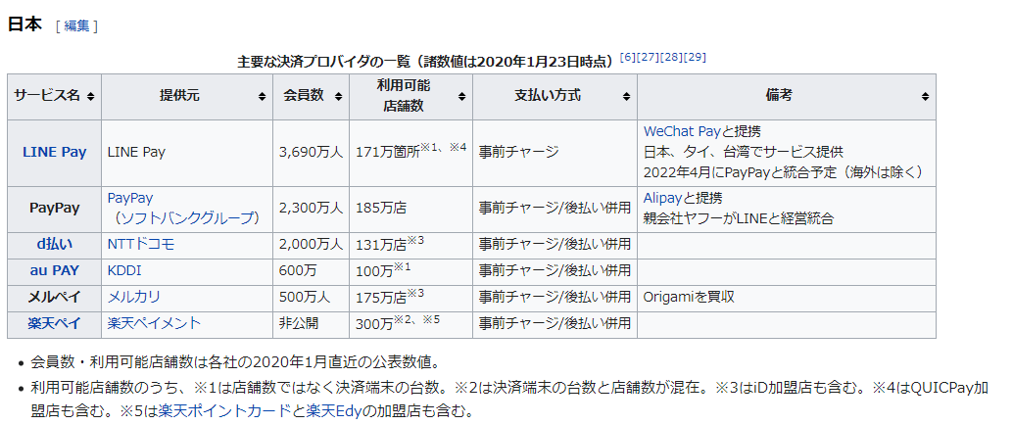

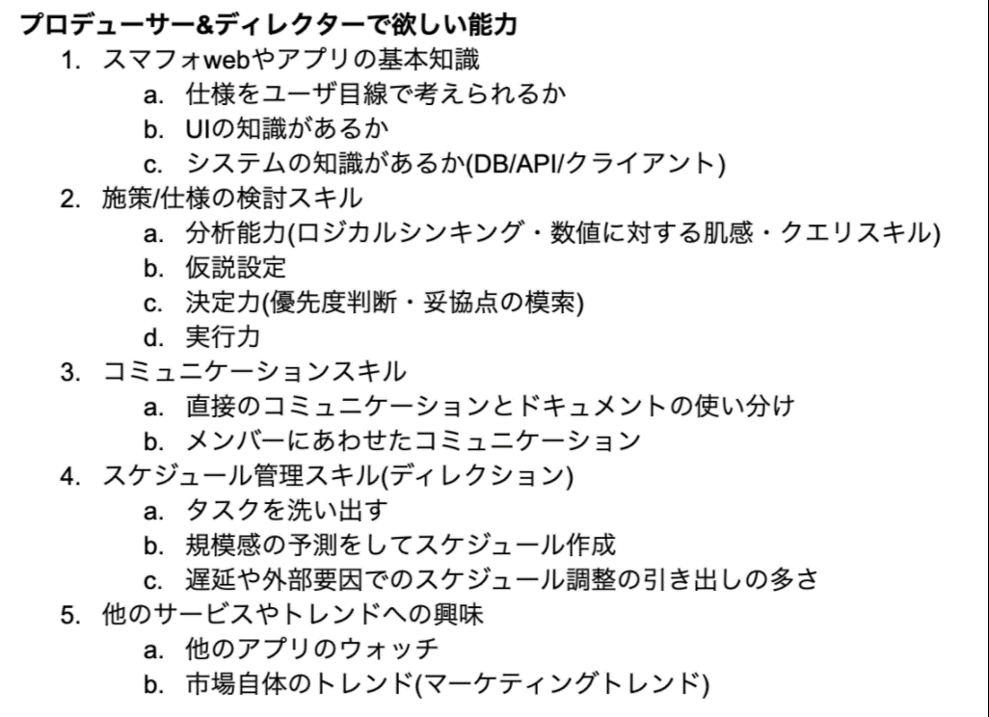
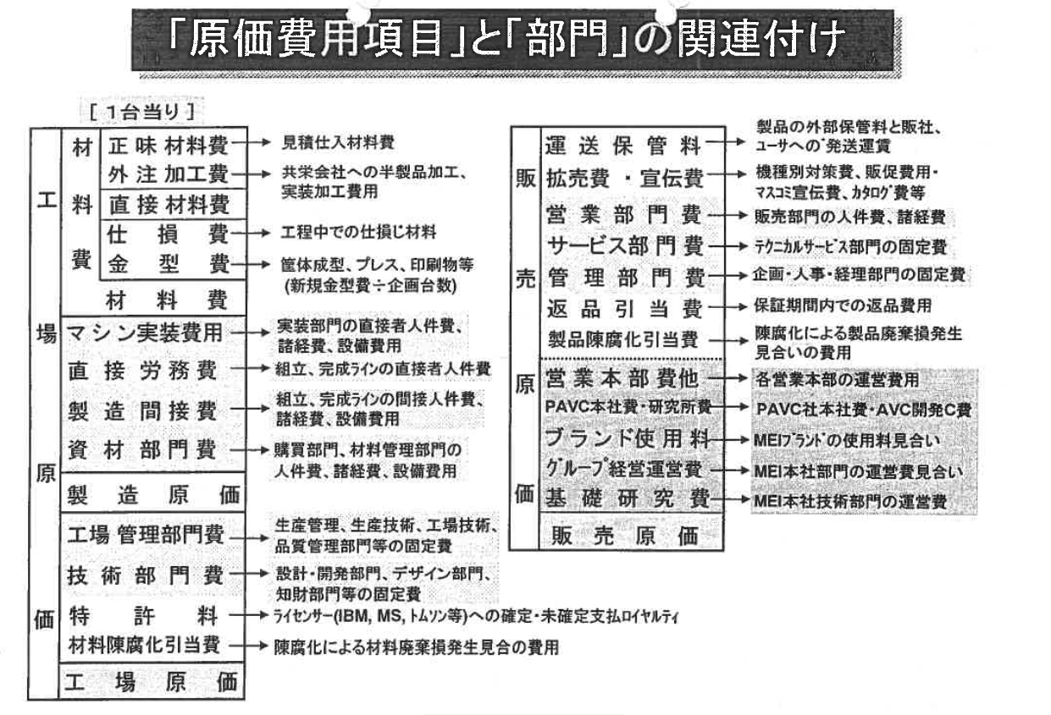

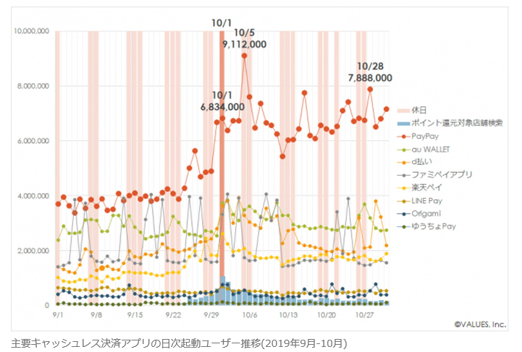
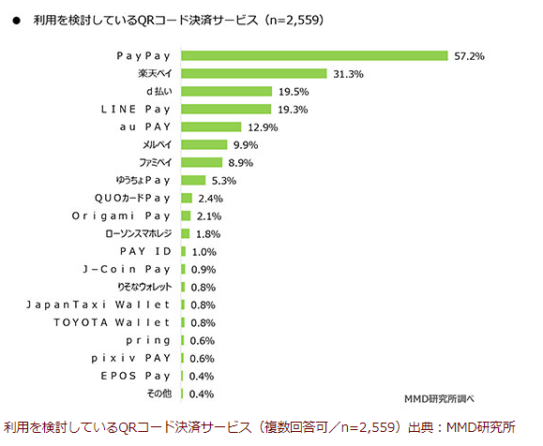
 |  | 「異文化コミュニケーション」については、入社後にキャッチアップしていただければと思います。
 |  | TOEIC(R)600点程度のスキルがあれば大丈夫です
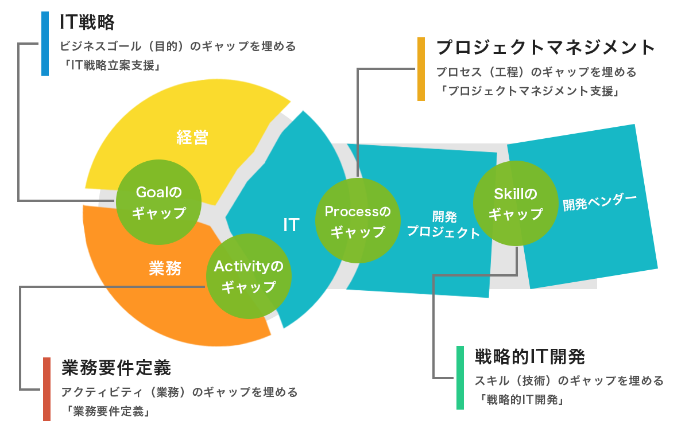
 |  | 【学歴不問】ITエンジニアとしての実務経験がある方（SIer出身者などが活躍中！）◎金融の知識不問！
 |  | 【必須スキル】
 |  | ・何らかのシステム開発経験をお持ちの方（業界・経験年数不問）
 |  | ・TOEIC(R)テスト600点以上（読み書きが出来ればスピーキングに不安がある方でも可です）

 |  | 【歓迎するスキル】
 |  | ・Java（PHP）の開発経験（3年以上）またはAndroid/iOSの開発経験（3年以上）

 |  | ◆運用経験が長く、上流工程にチャレンジできなかったエンジニア
 |  | ◆2・3次請けのベンダーで開発経験があり、活躍できる領域が限られていたエンジニア
 |  | ◆さまざまなノウハウを持っているが、プロジェクト単位であちこち異動を繰り返していたエンジニア
 |  | ◆金融業種未経験歓迎

PMについて
端的に言えば、プロジェクトマネージャーとは「期日までに成果物を完成させるようマネジメントをする人」です。しかし、それは決して簡単なことではありません。ここでは、プロジェクトマネージャーが実際に担う仕事内容も踏まえながら、その役割について理解していきましょう。
企画からの計画立案
プロジェクトマネージャーはプロジェクトの準備段階から必要となる人材や資材、費用を想定して確保する必要があります。クライアントと一緒になって企画を錬り、そこで明確になった開発目的や予算、そして納期についての責任を負います。その後は仕様策定や設計、テストといった開発におけるプロセスで必要な工数の見積もり、それに合わせて人員や作業環境などの計画を立案していきます。
プロジェクト全体の進行管理と問題発生時の対応
プロジェクトがスタートした後は、プロジェクト全体の進行管理を担います。万が一、何らかの問題が発生しそうな予兆を見つけた場合は、誰よりも先回りして問題解決や改善に対する策を講じなくてはなりません。また、現場のみで解決が難しい場合はプロジェクトマネージャー自身がクライアントと交渉し、かつ開発部署へと対応するといった業務も担います。
プロジェクトで出た課題・問題を報告書で共有
完成したプロジェクトに対するレビューや、そこで見えた課題・問題の解決、そして評価をまとめた「プロジェクト完了報告書」を書くのもプロジェクトマネージャーの仕事です。
このように、プロジェクトマネージャーの仕事内容は多岐にわたります。もちろん、プロジェクトマネージャーの基本業務がマネジメントであることは間違いありませんが、ここで言う「マネジメント」とは単なる進行管理ではなく、より上流の工程や概念までを含めたマネジメントであると言えるでしょう。
プロジェクトマネージャーとプロジェクトリーダーの違いとは？
プロジェクトマネージャーとしばしば混同されがちなのがプロジェクトリーダーです。日本企業の多くはプロジェクトマネージャーの下にプロジェクトリーダーをつける傾向にありますが、本来プロジェクトマネージャーとプロジェクトリーダーは役割を表すものであり、どちらが上司というものではありません。
では、プロジェクトマネージャーとプロジェクトリーダーとでは何が違うのでしょうか？言葉で表現するのであれば、「プロジェクトマネージャー ＝ プロジェクト全体の管理者」「プロジェクトリーダー ＝ 現場の管理者」ということになります。前者は案件全体を俯瞰で見ながら問題や課題を探し、進行がスムーズになるようマネジメントを行います。一方、プロジェクトリーダーはプロジェクト成功のために、チームを1つにまとめあげ、先頭に立って働く役割です。現場監督といった言葉が近いかもしれません。

次に、プロジェクトマネージャーへのキャリアパスについても考えていきましょう。どの職種からプロジェクトマネージャーへと駒を進めるかは人それぞれですが、今回はプログラマーを例に話を進めていきます。
プログラマーとプロジェクトマネージャーでは求められる能力に大きな違いがあります。両者ともに開発に関わるという点では同じですが、一般的にはプロジェクトマネージャーのほうがより広い領域とマクロの視点が必要と言えるでしょう。そのため、プログラマーがプロジェクトマネージャーになるためには、いったんシステムエンジニアを経由し、その後プロジェクトリーダーを経験するのがよくあるケースです。とくにマネジメントスキルや制作進行などについての能力も養われるシステムエンジニアについては、プロジェクトマネージャーになるために経験しておくとよいでしょう。
なお、先述のとおりプロジェクトマネージャーとプロジェクトリーダーとでは役割が異なります。どちらが上流ということでもありませんので、プロジェクトマネージャーになるためには、必ずしもプロジェクトリーダーを経験しなければならないというわけではありません。
多様化するプロジェクトマネージャーへのキャリアパス
近年ではプロジェクトマネージャーへのキャリアパスも非常に多様化している傾向にあります。これは、IT業界全体の複雑化やユーザーニーズの高度化に伴い、より優秀なプロジェクトマネージャーが求められてきたからです。たとえば、ソフトウェアデベロップメントとして活躍してきた人が、その後アプリケーションスペシャリストになり、ITスペシャリストやITアーキテクトを経験したうえで、プロジェクトマネージャーになるという事例もあります。専門職からプロジェクトマネージャーへ。そんなキャリアチェンジも1つのキャリアパスとして捉えられているのです。
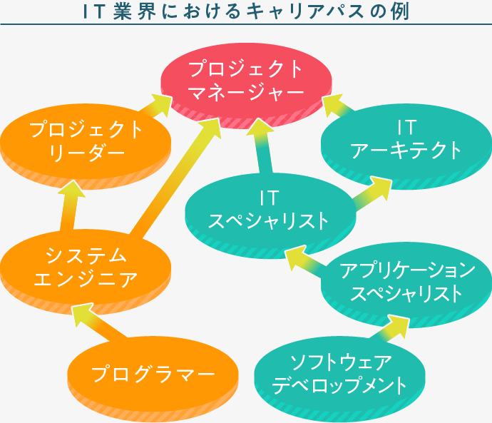

プロジェクトマネージャーになるためのスキルと資格


それでは、実際にプロジェクトマネージャーになるためにはどのような行動を起こせばよいのでしょうか？プロジェクトマネージャーに求められるヒューマンスキルや実務スキル、資格などについてまとめます。
プロジェクトマネージャーに求められるスキル
プロジェクトマネージャーになるには、上流工程を担当するポジションの人物としてのヒューマンスキルはもちろん、あらゆる実務スキルが備わっている必要があります。以下で、数あるスキルの中から代表的なものをご紹介しましょう。
リーダーシップ
プロジェクトは1人で動かすものではなく、チームで一丸となって進めていくものです。そのため、プロジェクトマネージャーは、チームメンバーとのコミュニケーションや議論、プレゼンテーションなどの場面で、リーダーシップを発揮する必要があります。リーダーシップは、システムエンジニアやプロジェクトリーダーをされている方でも、現職の業務の中で身に付けることができるはずです。いずれプロジェクトマネージャーになりたいというキャリアプランを描いているのなら、今のうちから積極的にリーダーシップを意識した取り組みを心がけましょう。
マネジメントスキル
プロジェクトマネージャーという職種名が示すとおり、その仕事の多くは「マネジメント」です。実際に、プロジェクトマネージャーはチームの進捗などを考えながら、適切な配置やフローを設計するといった業務を担います。さらに、プロジェクトに関わるコストや仕様変更、契約書の管理などもプロジェクトマネージャーの仕事です。開発には多くの文書が必要になりますが、とくにプロジェクトマネージャーには「プロジェクト管理文書（計画書）」についても把握するスキルが求められるでしょう。豊富な経験があってこそのスキルではありますが、より俯瞰で物事を捉えマネジメントを行える人ならばプロジェクトマネージャーに向いていると言えます。
コミュニケーションスキル
プロジェクトを計画的に正しい方向へ導くには、ユーザーのニーズを把握すること、そしてそのプロジェクトを進行するための強いチーム作りが必要です。そのために、プロジェクトマネージャーには相手と交渉する力やチームを1つにまとめるためのコミュニケーションスキルが求められます。プロジェクトの計画とスムーズな進行を促進するための必須スキルと言えるでしょう。
アーキテクトスキル
プロジェクトマネージャーは、ユーザーのニーズに合ったパフォーマンスができるよう、多角的に物事を把握し検討しながら、システムを適切に構築するスキルが求められます。システムが複雑化し、あらゆる組み合わせが考えられる中、最適なものを導き出すには、システムのアーキテクチャ（構造）を理解している必要があります。ですから、プログラマーやシステムエンジニアの経験があればその知見を存分に活かすことができるでしょう。
プロジェクトマネージャーは独学でもなれる？取得しておくべき資格とは？
プロジェクトマネージャーへのキャリアアップは、基本的に実務経験とスキルがセットです。そのため、独学でプロジェクトマネージャーを目指すのは難しいかもしれません。ただし、プロジェクトマネージャーとしての知識やノウハウについては、学習によって身に付けることも可能です。
プロジェクトマネージャ試験（PM）
IPA（情報処理推進機構）が実施している「プロジェクトマネージャ試験（PM）」は、将来的にプロジェクトマネージャーを目指す人に有益な資格試験です。合格率13％の難関試験ではありますが、プロジェクトマネージャーに必要なスキルの土台を築くのには最適と言えるでしょう。

全体テスト計画
1．はじめに
本計画書は、Panasonic PC快適NAVI(以下、快適NAVI)における
システム全体を対象としたUT/IT/STの全体テスト計画であり、各テスト工程における方針を記載したものである。

2．テスト工程の定義と方針
テスト工程の定義を表1に示す。テストのスケジュールはRedmineで管理を実施する。

 |  | 表1. テスト工程の定義

工程 | 定義 |  | テスト期間 | 評価OS・機種 | 成果物/テスト対象 | テストツール
UT | モジュール単体テスト UT仕様に基づいてテストを実施する。 【目的】 PC快適NAVIの各モジュールが単体で一通り動作するかを評価をすることを目的とする また、ST/ITでの実施が評価実機・評価環境の準備の観点から現実的に難しい項目についてMockデータを用いて動作確認を行う |  | 2020/10/27-2020/10/30 | ・評価OS Windows10Pro（20H1） ・UT実施機種 CF-QV9,SV9,LV9のうち1機種 ・ST/ITでの実施が現実的に難しい項目 劣化SSD実機、連続稼働日数増加実機、バッテリー残量変化実機 ・Optaneモデルでの動作確認（Optaneモデルではデータが取得できない旨のエラー表示を行う） | 快適NAVI | ・VisualStudio UnitTestツール (MSTest)
IT | 全モジュールの結合テスト IT仕様に基づいてテストを実施する。 【目的】 各モジュールのI/Fが設計通りに動作するかを評価することを目的とする。 |  | 2020/10/27-2020/10/30 | ・評価OS Windows10Pro（20H1） ・フル評価機種 CF-QV9(NVMe),SV9(SATA),LV9 ・差分機能評価(異常実機) 劣化SSD実機 | 快適NAVI | 快適NAVI
ST | 全モジュールを結合した運用評価テスト ST仕様に基づいてテストを実施する。 【目的】 IT実施時でた障害の解決、マニュアルの組み込みを含めた設計通り動作するかを評価することを目的とする。また、PC情報ポップアップ経由でのインストールが問題ないことを確認する。 |  | 2020/11/6 - 2020/11/12 | ・評価OS Windows10Pro（20H1） ・フル評価機種 CF-QV9 ・差分機能評価(PC情報ポップアップ) CF-QV9,SV9,LV9 | 快適NAVI | PC情報ポップアップステージング環境

3．品質指標
品質指標として、IPA資料の中央値を参照値に設定する。
ただし、UTについては言及していないため、プロジェクト独自の指標を設定した。
※参照値の根拠資料：https://www.ipa.go.jp/files/000057877.pdf
※UT/ITはデグレ評価も含まれるため目標数は参考程度

工程 | テスト項目設定率 （項目/Kstep） | 欠陥検出率 （件/Kstep） | 目標テスト項目数 | 目標欠陥数 (PC快適NAVI 11kstep)
UＴ | 60項目/kstep | 3件/kstep | 660項目 | 33件
ＩＴ | 28項目/kstep | 2件/kstep | 308項目 | 22件
ST | 8項目/kstep | 0.5件/kstep | 88項目 | 6件
4．テスト開始～終了条件
開始条件：
UT/IT：外部仕様がFixされ、α版がリリースされていること
ST：ITが完了していること
終了条件（UT～ST共通）：
・テスト項目を全件消化している。
・不具合がすべて解決している。
不具合残の場合は対策について協議され、関係者間で合意されていること。

5．テスト観点(CPS-MY002-04 [付表1]との整合性)
下記参照。
\\athena.pcc-ad.pcc.mei.co.jp\release\APP\LCMComfortNAVI\doc\V1.0\00_マネジメント\PC快適NAVI_TestPerspective.md

6．スケジュール
下記ガントチャートを参照。
https://redmine13-e.secure-place.jp.panasonic.com/31B23/projects/kaitekika_service/lgc

7．テスト体制

1係係長
佐々木係長
安永ー櫻井,永井,田中

8. 評価機材 |  |  | 備考
1. QV9 | アプリチーム管理実機から使用する |  | SSD M.2 P981搭載モデル
2. QV9 | S3ロッカーに格納中 |  | SSD M.2 BG4搭載モデル
2. LV9 | 随時ロッカーから使用する |  | M.2 PM981a or BG4
3. SV9 | 随時ロッカーから使用する |  | SATA PM871bを谷入さんから借用後に張り替え必要
4. QV9 | S3ロッカーに格納中 |  | 劣化SSD動作確認用、SSDを張り替えるために底面のネジを抜いています
5. SV9 Optaneモデル | アプリチーム黒澤さん所有の実機を使用する |  | Optaneモデルに対してはSSDの状態はデータが読み込めないエラーを表示させる

劣化SSD
1. M.2 PM981a | S3ロッカーに格納中 |  | 竹中さんから借用中
2. M.2 BG4 | S3ロッカーに格納中 |  | 竹中さんから借用中 | 4.QV9に搭載中
3. SATA PM871b | S3ロッカーに格納中 |  | 谷入さんから借用中 | S3UBNB0J701948
4. SATA PM871b | S3ロッカーに格納中 |  | 谷入さんから借用中 | S3UBNB0J701941

